상품제안서
캐릭터 5쪽 독판 부채 | 상품코드: S46925

 |  |  |  |  |  |  | 02-713-8555 | www.synergygift.co.kr
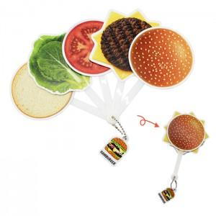

【상세/제작정보】 | <p><span style="font-size: 14pt;">※ 100*100mm 기준 / 사이즈 변동시 별도문의</span></p><p><span style="font-size: 14pt;">※ 목형비 발생됩니다.(디자인 확인 필수)</span></p>

【인쇄/포장옵션】 | 5쪽 동일모양-풀칼라, 5쪽 다른모양-풀칼라 / OPP(비닐)

【공급단가】 | 수량 | 1,000~ | 3,000~ | 5,000~ | 10,000~ | 30,000~
*VAT별도 | 단가 | 1,560원 | 1,490원 | 1,430원 | 1,360원 | 1,300원

【상품 URL】 | https://www.synergygift.co.kr:443/src/goods_detail.php?gdno=46925

